DDL
示例：mysql -uroot -proot

1.查看所有数据库
show databases;
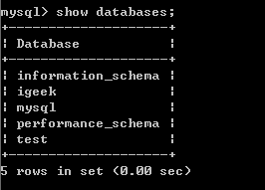

2、数据库操作：
创建数据库 create database 数据库名
示例：create database igeek;

查看数据库创建语句 show create database 数据库名
示例：show create database igeek;

删除数据库：drop database 数据库名
示例：drop database igeek;
打开/切换数据库：use 数据库名
示例：use igeek

查看当前打开的是哪个数据库：select database();
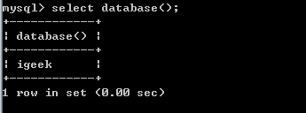
3、数据表操作：
首先确认已经进入需要创建的是数据库
a、创建表语句：create table 表名(列1名 列1类型 约束,列2名 列2类型 约束 ……);
示例：create table student( sid int primary key, sname varchar(4) not null, age int default 15, birthday date , registtime timestamp, photo blob, height double(5,2), email varchar(200) unique ) ;
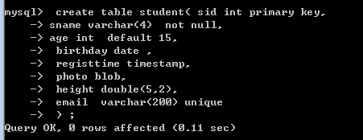
b、常用数据列类型名和java类对应类名
MySQL中 | Java中
int | int或Integer
double | double或Double
varchar(N) | java.lang.String
timestamp | java.sql.TimeStamp
date | java.sql.Date

c、约束
主键约束 primary key 不能为空，不能重复
非空约束 not null 不能为空
默认约束 default 数值
唯一约束 unique 不能重复
外键约束 foreign key 后面再说

d、查看建表语句 desc 表名
示例:desc student;
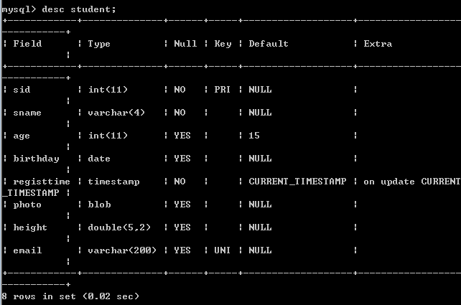
e、删除表 drop table 表名
示例 drop table student

f、修改表信息

g、查看表中所有行
select * from 表名
示例：select * from student;

中文乱码问题
1、找到安装目录下my.ini如D:\Program Files (x86)\MySQL\MySQL Server 5.5
打开，修改default-character-set=gbk

2、在cmd中打开：show variables like 'character%'
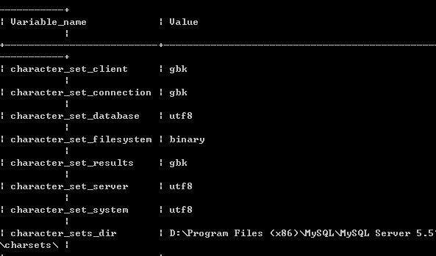

要求character_set_client(客户端)
character_set_connection(连接)
character_set_results(结果集)
的编码都必须是gbk
修改语句：set XXX gbk
示例：set character_set_client gbk;

